상품제안서
[칼라인쇄] 돋보기 3색 캐릭터볼펜 | 상품코드: F28651

 |  |  |  |  |  |  | 02-412-0044 | www.easy1.co.kr
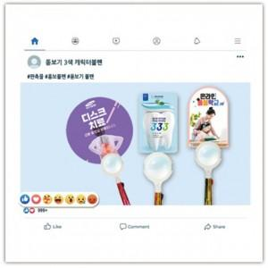

【상세/제작정보】 | 기본수량 미만 인쇄불가. 인쇄 별도 문의.

【인쇄/포장옵션】 | / 포장불가능

【공급단가】 | 수량 | 300~ | 500~ | 1,000~ | 3,000~ | 5,000~
*VAT별도 | 단가 | 1,010원 | 990원 | 970원 | 930원 | 890원

【상품 URL】 | https://dev.easy1.co.kr:443/src/goods_detail.php?gdno=28651

